Ark1
Hvor meget har du tilbage?
Skriv, hvad du vil købe.
Skriv varens pris.
Skriv, hvad du har i pungen.
Se formlen i F9. Skriv = i F10.
Vælg beløbet i kolonne D. Tryk -, og vælg beløbet i kolonne B.
Se, hvad du får tilbage.

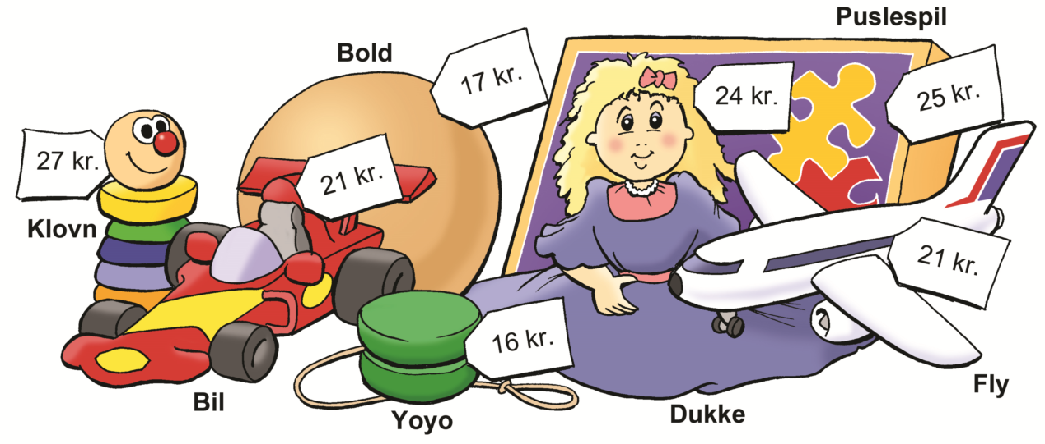

Du køber | Pris |  | Du har |  | Tilbage
Bold | 17 | kr. | 20 | kr. | 3 | kr. | :-)
 |  | kr. |  | kr. |  | kr. | :-)
 |  | kr. |  | kr. |  | kr. | :-)
 |  | kr. |  | kr. |  | kr. | :-)
 |  | kr. |  | kr. |  | kr. | :-)
 |  | kr. |  | kr. |  | kr. | :-)
 |  | kr. |  | kr. |  | kr. | :-)
 |  | kr. |  | kr. |  | kr. | :-)

